Sheet1
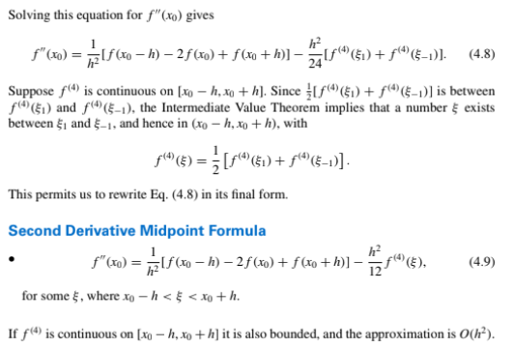
f'(x) | h | x | y | 2 titik |  |  |  |  |  | 3 titik |  |  | 5 titik
 |  |  |  | h=0.6 | h=0.4 | h=0.2 | h=-0.2 | h=-0.4 | h=-0.6 | Endpoint (h positif) | Midpoint | Endpoint (h negatif) | Endpoint (h positif) | Midpoint | Endpoint (h negatif) | Rumus Turunan Pertama | Rumus Turunan Kedua
 | 0.2 | 0.2 | 0.9798652 | -0.56875983333 | -0.429568 | -0.310471 |  |  |  | -0.191374 |  |  | -0.19515070833
 |  | 0.4 | 0.917771 | -0.88899583333 | -0.69790425 | -0.548665 | -0.310471 |  |  | -0.39942575 | -0.429568
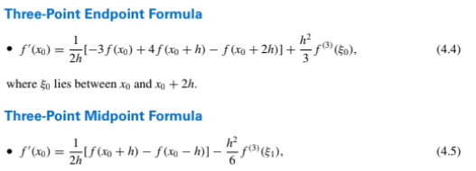
 |  | 0.6 | 0.808038 |  | -1.05916125 | -0.8471435 | -0.548665 | -0.429568 |  | -0.63512575 | -0.69790425 | -0.667762 |  | -0.68241745833
 |  | 0.8 | 0.6386093 |  |  | -1.271179 | -0.8471435 | -0.69790425 | -0.56875983333 |  | -1.05916125 | -0.99638275
 |  | 1 | 0.3843735 |  |  |  | -1.271179 | -1.05916125 | -0.88899583333 |  |  | -1.48319675 |  |  | -1.5413672083

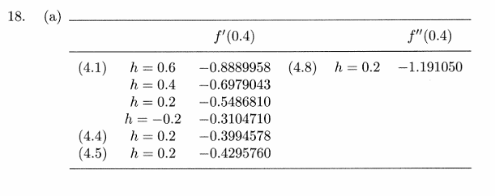
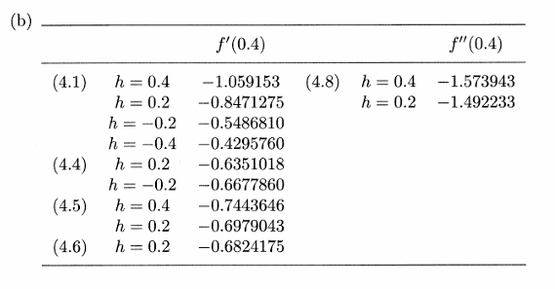

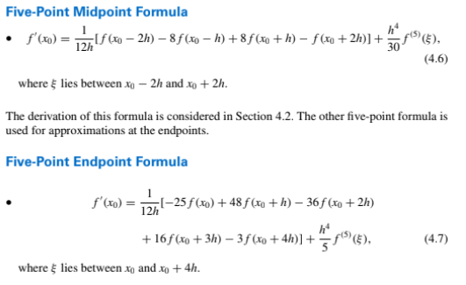

Newton
 | Maju
 | h | x | y | delta | delta^2 | delta^3 | delta^4
 |  |  |  |  |  |  |  |  |  |  | mundur satu
 | 0.2 | 0.2 | 0.9798652 | -0.0620942 | -0.0476388 | -0.0120569 | -0.0130545 |  | f'(0,4) | -0.4412781 | -0.4249600
 |  | 0.4 | 0.917771 | -0.1097330 | -0.0596957 | -0.0251114 |  |  | f'(0,6) | -0.6351257 | -0.6769781
 |  | 0.6 | 0.808038 | -0.1694287 | -0.0848071
 |  | 0.8 | 0.6386093 | -0.2542358
 |  | 1 | 0.3843735

 | Mundur
 | h | x | y | nabla | nabla^2 | nabla^3 | nabla^4
 |  |  |  |  |  |  |  |  |  |  | maju satu
 | 0.2 | 0.2 | 0.9798652 |  |  |  |  |  | f'(0,4) | -0.3104710 | -0.4295680
 |  | 0.4 | 0.917771 | -0.0620942 |  |  |  |  | f'(0,6) | -0.6677620 | -0.6878568
 |  | 0.6 | 0.808038 | -0.1097330 | -0.0476388
 |  | 0.8 | 0.6386093 | -0.1694287 | -0.0596957 | -0.0120569
 |  | 1 | 0.3843735 | -0.2542358 | -0.0848071 | -0.0251114 | -0.0130545

 | Stirling
 | h | x | y | delta | delta^2 | delta^3 | delta^4

 | 0.2 | 0.2 | 0.9798652 | -0.0620942 | -0.0476388 | -0.0120569 | -0.0130545 |  | f'(0,4) | -0.4195206
 |  | 0.4 | 0.917771 | -0.1097330 | -0.0596957 | -0.0251114 |  |  | f'(0,6) | -0.6824175
 |  | 0.6 | 0.808038 | -0.1694287 | -0.0848071
 |  | 0.8 | 0.6386093 | -0.2542358
 |  | 1 | 0.3843735

 | h | x | y | 3 titik
 |  |  |  | Midpoint
 | 0.2 | 0.2 | 0.9798652
 |  | 0.4 | 0.917771 | -1.19097
 |  | 0.6 | 0.808038 | -1.4923925
 |  | 0.8 | 0.6386093 | -2.1201775
 |  | 1 | 0.3843735

